Fomule avancée
Couples de serrage pour vis métalliques classe 8.8 légèrement lubrifiées |  |  |  |  |  | Donnés à titre indicatif
 |  |  |  |  |  |  |  |  | ©Copyright Olivier ADLER 2026
! Les coefficients de frottement peuvent varier fortement en fonction des matériaux, de leur état de surface et de la lubrification ! |  |  |  |  |  |  |  |  | Version 3.1
Filetage |  | Serrage au couple |  | Risque de rupture en torsion |  | Serrage Angulaire |  |  |  |  |  |  |  |  | Section résistante
Diamètre nominal | Pas en mm | Couple de serrage max Formule simplifiée | Couple de serrage max Formule avancée | Couple transmis derrière l'appui | Couple de Torsion max | Préserrage au couple | Raideur Vis | Raideur Assemblage | Raideur Equivalente | Angle de serrage | Force max | Force de traction max | Force arrachage filet | Force d'appui max | Partie lisse | Partie filetée | Angle d'hélice | Tan λ | Diamètre moyen (d2)

M3 | 0.35 | 1.4 N.m | 1.3 N.m | 0.6 N.m | 1.2 N.m | 0.3 N.m | 23 kN/mm | 1,261 kN/mm | 23 kN/mm | 110° | 3,050 N | 3,050 N | 4,825 N | 4,095 N | 7.1 mm² | 5.6 mm² | 2.30° | 0.040 | 2.77 mm
M3 | 0.50 | 1.2 N.m | 1.2 N.m | 0.6 N.m | 1.0 N.m | 0.2 N.m | 21 kN/mm | 1,261 kN/mm | 21 kN/mm | 77° | 2,737 N | 2,737 N | 4,655 N | 4,095 N | 7.1 mm² | 5.0 mm² | 3.40° | 0.059 | 2.68 mm
M4 | 0.50 | 3.2 N.m | 3.1 N.m | 1.5 N.m | 2.8 N.m | 0.6 N.m | 41 kN/mm | 1,735 kN/mm | 40 kN/mm | 77° | 5,327 N | 5,327 N | 8,527 N | 7,480 N | 12.6 mm² | 9.8 mm² | 2.48° | 0.043 | 3.68 mm
M4 | 0.70 | 2.9 N.m | 2.9 N.m | 1.5 N.m | 2.3 N.m | 0.6 N.m | 36 kN/mm | 1,735 kN/mm | 36 kN/mm | 55° | 4,776 N | 4,776 N | 8,226 N | 7,480 N | 12.6 mm² | 8.8 mm² | 3.60° | 0.063 | 3.55 mm
M5 | 0.50 | 6.6 N.m | 6.3 N.m | 3.0 N.m | 6.2 N.m | 1.3 N.m | 67 kN/mm | 2,234 kN/mm | 65 kN/mm | 78° | 8,771 N | 8,771 N | 13,560 N | 11,869 N | 19.6 mm² | 16.1 mm² | 1.95° | 0.034 | 4.68 mm
M5 | 0.80 | 5.8 N.m | 5.8 N.m | 2.9 N.m | 4.7 N.m | 1.2 N.m | 59 kN/mm | 2,234 kN/mm | 57 kN/mm | 49° | 7,715 N | 7,715 N | 12,995 N | 11,869 N | 19.6 mm² | 14.2 mm² | 3.25° | 0.057 | 4.48 mm
M6 | 0.75 | 10.8 N.m | 10.5 N.m | 5.1 N.m | 9.6 N.m | 2.1 N.m | 91 kN/mm | 2,760 kN/mm | 88 kN/mm | 52° | 11,985 N | 11,985 N | 19,187 N | 17,265 N | 28.3 mm² | 22.0 mm² | 2.48° | 0.043 | 5.51 mm
M6 | 1.00 | 9.9 N.m | 9.9 N.m | 5.0 N.m | 7.9 N.m | 2.0 N.m | 83 kN/mm | 2,760 kN/mm | 81 kN/mm | 39° | 10,947 N | 10,947 N | 18,622 N | 17,265 N | 28.3 mm² | 20.1 mm² | 3.40° | 0.059 | 5.35 mm
M8 | 0.75 | 27.3 N.m | 25.8 N.m | 12.2 N.m | 25.9 N.m | 5.2 N.m | 171 kN/mm | 3,892 kN/mm | 164 kN/mm | 53° | 22,746 N | 22,746 N | 34,863 N | 31,071 N | 50.3 mm² | 41.8 mm² | 1.82° | 0.032 | 7.51 mm
M8 | 1.00 | 25.6 N.m | 24.8 N.m | 12.1 N.m | 22.6 N.m | 5.0 N.m | 161 kN/mm | 3,892 kN/mm | 154 kN/mm | 40° | 21,307 N | 21,307 N | 34,110 N | 31,071 N | 50.3 mm² | 39.2 mm² | 2.48° | 0.043 | 7.35 mm
M8 | 1.25 | 23.9 N.m | 23.9 N.m | 11.9 N.m | 19.7 N.m | 4.8 N.m | 150 kN/mm | 3,892 kN/mm | 145 kN/mm | 32° | 19,915 N | 19,915 N | 33,356 N | 31,071 N | 50.3 mm² | 36.6 mm² | 3.17° | 0.055 | 7.19 mm
M10 | 1.00 | 52.6 N.m | 50.0 N.m | 23.7 N.m | 49.2 N.m | 10.0 N.m | 263 kN/mm | 5,128 kN/mm | 250 kN/mm | 40° | 35,085 N | 35,085 N | 54,239 N | 48,898 N | 78.5 mm² | 64.5 mm² | 1.95° | 0.034 | 9.35 mm
M10 | 1.25 | 49.9 N.m | 48.5 N.m | 23.6 N.m | 44.2 N.m | 9.7 N.m | 250 kN/mm | 5,128 kN/mm | 238 kN/mm | 32° | 33,292 N | 33,292 N | 53,297 N | 48,898 N | 78.5 mm² | 61.2 mm² | 2.48° | 0.043 | 9.19 mm
M10 | 1.50 | 47.3 N.m | 47.0 N.m | 23.3 N.m | 39.6 N.m | 9.4 N.m | 236 kN/mm | 5,128 kN/mm | 226 kN/mm | 27° | 31,546 N | 31,546 N | 52,355 N | 48,898 N | 78.5 mm² | 58.0 mm² | 3.03° | 0.053 | 9.03 mm
M12 | 1.25 | 90.2 N.m | 86.0 N.m | 40.9 N.m | 83.6 N.m | 17.2 N.m | 373 kN/mm | 6,471 kN/mm | 353 kN/mm | 33° | 50,087 N | 50,087 N | 77,878 N | 70,747 N | 113.1 mm² | 92.1 mm² | 2.04° | 0.036 | 11.19 mm
M12 | 1.50 | 86.3 N.m | 83.9 N.m | 40.7 N.m | 76.4 N.m | 16.8 N.m | 357 kN/mm | 6,471 kN/mm | 339 kN/mm | 27° | 47,941 N | 47,941 N | 76,747 N | 70,747 N | 113.1 mm² | 88.1 mm² | 2.48° | 0.043 | 11.03 mm
M12 | 1.75 | 82.5 N.m | 81.6 N.m | 40.4 N.m | 69.7 N.m | 16.3 N.m | 342 kN/mm | 6,471 kN/mm | 324 kN/mm | 23° | 45,841 N | 45,841 N | 75,617 N | 70,747 N | 113.1 mm² | 84.3 mm² | 2.94° | 0.051 | 10.86 mm
M14 | 1.50 | 142 N.m | 136 N.m | 65.0 N.m | 131.0 N.m | 27.2 N.m | 502 kN/mm | 7,919 kN/mm | 472 kN/mm | 28° | 67,753 N | 67,753 N | 105,780 N | 96,617 N | 153.9 mm² | 124.5 mm² | 2.10° | 0.037 | 13.03 mm
M14 | 2.00 | 132 N.m | 130 N.m | 64.2 N.m | 112.2 N.m | 26.0 N.m | 465 kN/mm | 7,919 kN/mm | 439 kN/mm | 21° | 62,799 N | 62,799 N | 103,143 N | 96,617 N | 153.9 mm² | 115.4 mm² | 2.87° | 0.050 | 12.70 mm
M16 | 1.50 | 218 N.m | 206 N.m | 97.3 N.m | 206.9 N.m | 41.3 N.m | 670 kN/mm | 9,472 kN/mm | 626 kN/mm | 28° | 90,983 N | 90,983 N | 139,454 N | 126,508 N | 201.1 mm² | 167.2 mm² | 1.82° | 0.032 | 15.03 mm
M16 | 2.00 | 205 N.m | 199 N.m | 96.5 N.m | 181.2 N.m | 39.8 N.m | 628 kN/mm | 9,472 kN/mm | 589 kN/mm | 21° | 85,228 N | 85,228 N | 136,440 N | 126,508 N | 201.1 mm² | 156.7 mm² | 2.48° | 0.043 | 14.70 mm
M18 | 1.50 | 318 N.m | 297 N.m | 138.7 N.m | 307.6 N.m | 59.5 N.m | 862 kN/mm | 11,131 kN/mm | 800 kN/mm | 28° | 117,631 N | 117,631 N | 177,768 N | 160,421 N | 254.5 mm² | 216.2 mm² | 1.61° | 0.028 | 17.03 mm
M18 | 2.50 | 283 N.m | 278 N.m | 136.7 N.m | 242.7 N.m | 55.6 N.m | 767 kN/mm | 11,131 kN/mm | 718 kN/mm | 17° | 104,705 N | 104,705 N | 170,986 N | 160,421 N | 254.5 mm² | 192.5 mm² | 2.78° | 0.049 | 16.38 mm
M20 | 1.50 | 443 N.m | 412 N.m | 190.3 N.m | 436.5 N.m | 82.4 N.m | 1,076 kN/mm | 12,896 kN/mm | 993 kN/mm | 29° | 147,698 N | 147,698 N | 220,723 N | 198,354 N | 314.2 mm² | 271.5 mm² | 1.44° | 0.025 | 19.03 mm
M20 | 2.50 | 400 N.m | 388 N.m | 188.5 N.m | 353.9 N.m | 77.6 N.m | 970 kN/mm | 12,896 kN/mm | 902 kN/mm | 17° | 133,168 N | 133,168 N | 213,187 N | 198,354 N | 314.2 mm² | 244.8 mm² | 2.48° | 0.043 | 18.38 mm
M22 | 1.50 | 598 N.m | 552 N.m | 253.4 N.m | 597.2 N.m | 110.5 N.m | 1,312 kN/mm | 14,766 kN/mm | 1,205 kN/mm | 29° | 181,182 N | 181,182 N | 268,318 N | 240,309 N | 380.1 mm² | 333.1 mm² | 1.30° | 0.023 | 21.03 mm
...
 |  |  |  | 0.6 N.m | 1.2 N.m | 0.3 N.m | 23 kN/mm | 1,261 kN/mm | 23 kN/mm | 110° | 3,050 N | 3,050 N | 4,825 N | 4,095 N | 7.1 mm² | 5.6 mm² | 2.30° | 0.040 | 2.77 mm
 |  |  |  | 328.7 N.m | 729.0 N.m | 141.0 N.m | 1,506 kN/mm | 16,742 kN/mm | 1,382 kN/mm | 22° | 209,123 N | 209,123 N | 316,032 N | 286,285 N | 452.4 mm² | 384.4 mm² | 1.61° | 0.028 | 22.70 mm
 |  |  |  | 325.7 N.m | 611.5 N.m | 134.2 N.m | 1,381 kN/mm | 16,742 kN/mm | 1,276 kN/mm | 14° | 191,762 N | 191,762 N | 306,990 N | 286,285 N | 452.4 mm² | 352.5 mm² | 2.48° | 0.043 | 22.05 mm
 |  |  |  | 468.3 N.m | 1,077.9 N.m | 202.9 N.m | 1,926 kN/mm | 19,903 kN/mm | 1,756 kN/mm | 22° | 269,683 N | 269,683 N | 402,521 N | 362,789 N | 572.6 mm² | 495.7 mm² | 1.42° | 0.025 | 25.70 mm
 |  |  |  | 465.6 N.m | 924.2 N.m | 194.3 N.m | 1,785 kN/mm | 19,903 kN/mm | 1,638 kN/mm | 15° | 249,917 N | 249,917 N | 392,349 N | 362,789 N | 572.6 mm² | 459.4 mm² | 2.18° | 0.038 | 25.05 mm
 |  |  |  | 642.6 N.m | 1,523.4 N.m | 280.6 N.m | 2,394 kN/mm | 23,302 kN/mm | 2,171 kN/mm | 22° | 337,933 N | 337,933 N | 499,452 N | 448,341 N | 706.9 mm² | 621.2 mm² | 1.27° | 0.022 | 28.70 mm
 |  |  |  | 637.7 N.m | 1,238.0 N.m | 264.8 N.m | 2,160 kN/mm | 23,302 kN/mm | 1,977 kN/mm | 13° | 304,959 N | 304,959 N | 482,497 N | 448,341 N | 706.9 mm² | 560.6 mm² | 2.30° | 0.040 | 27.73 mm
 |  |  |  | 855.2 N.m | 2,077.3 N.m | 375.9 N.m | 2,908 kN/mm | 26,939 kN/mm | 2,624 kN/mm | 23° | 413,875 N | 413,875 N | 606,823 N | 542,941 N | 855.3 mm² | 760.8 mm² | 1.15° | 0.020 | 31.70 mm
 |  |  |  | 851.2 N.m | 1,724.0 N.m | 357.0 N.m | 2,651 kN/mm | 26,939 kN/mm | 2,413 kN/mm | 13° | 377,293 N | 377,293 N | 588,173 N | 542,941 N | 855.3 mm² | 693.6 mm² | 2.08° | 0.036 | 30.73 mm
 |  |  |  | 1,109.3 N.m | 2,460.5 N.m | 475.9 N.m | 3,279 kN/mm | 30,813 kN/mm | 2,963 kN/mm | 15° | 470,526 N | 470,526 N | 711,072 N | 646,588 N | 1,017.9 mm² | 864.9 mm² | 1.61° | 0.028 | 34.05 mm
 |  |  |  | 1,103.7 N.m | 2,190.8 N.m | 460.7 N.m | 3,096 kN/mm | 30,813 kN/mm | 2,813 kN/mm | 11° | 444,297 N | 444,297 N | 697,509 N | 646,588 N | 1,017.9 mm² | 816.7 mm² | 2.18° | 0.038 | 33.40 mm
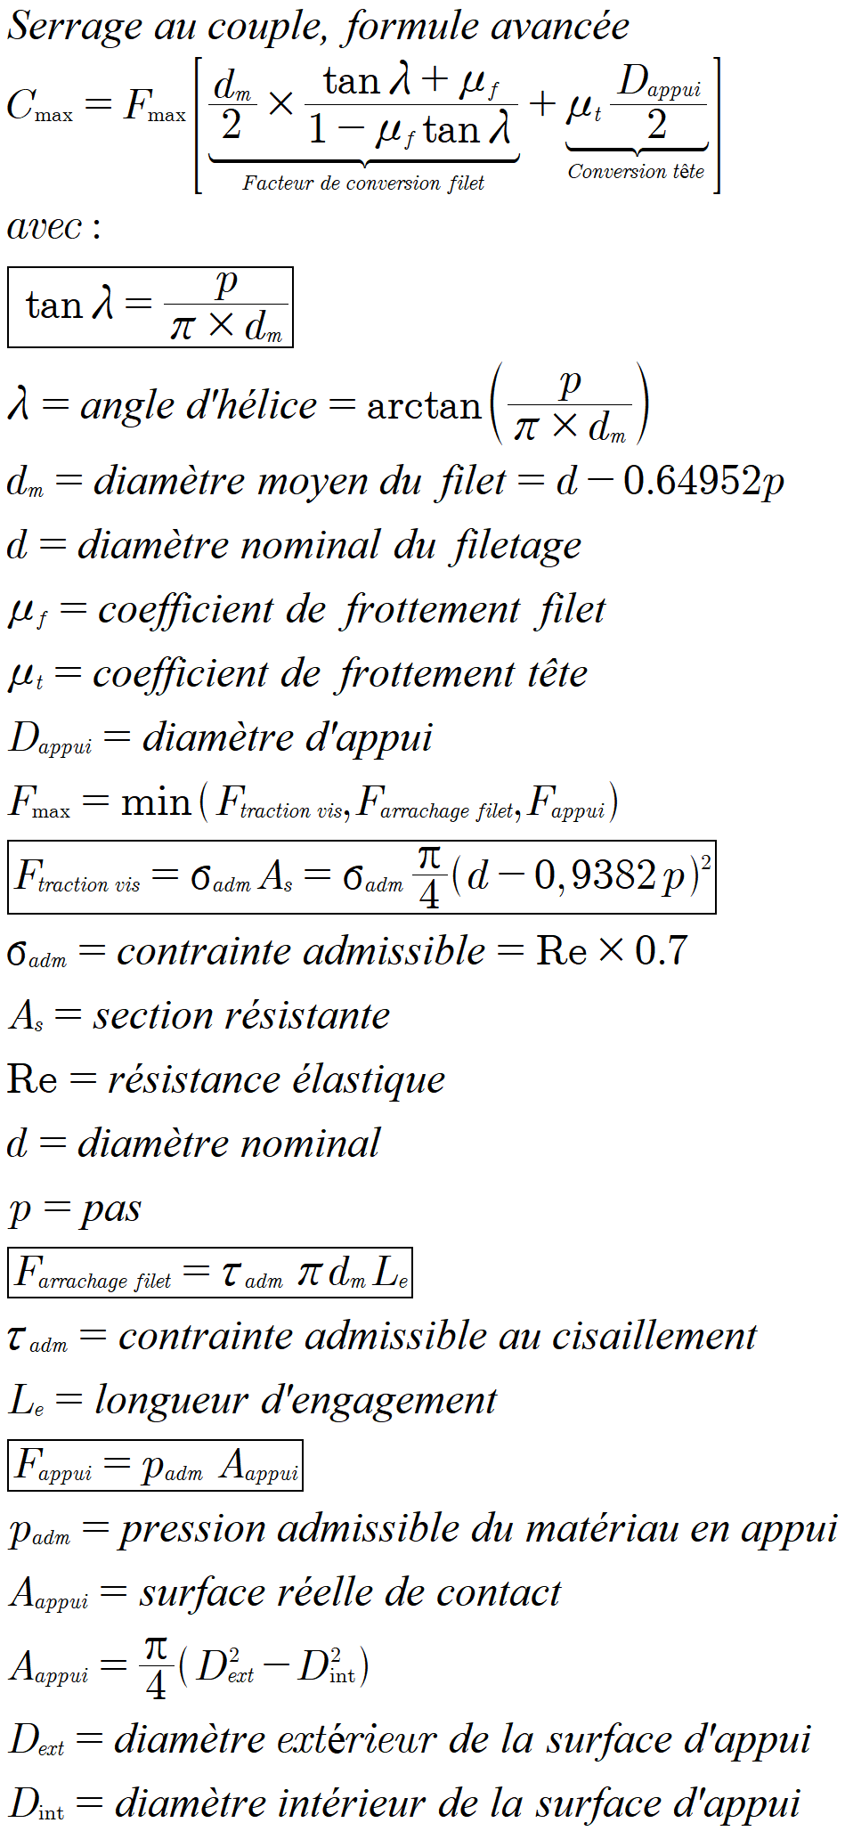
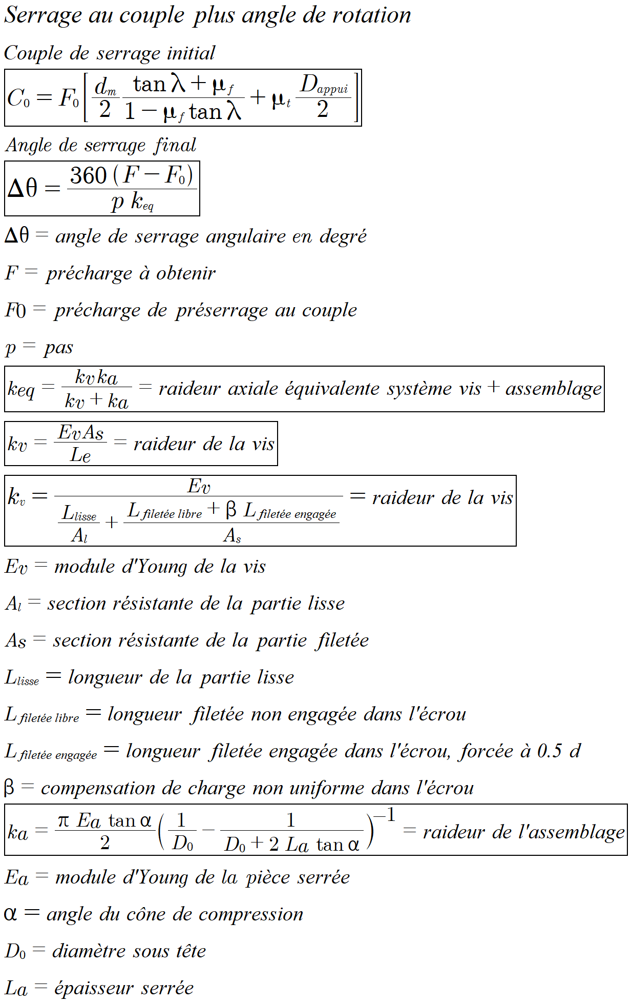
Les paramètres en orange sont modifiables |  |  |  |  | Paramètres de serrage angulaire

Paramètres de serrage au couple |  |  |  |  | Force de précharge initiale en % de F max |  |  | 20%
 |  |  |  |  | Module de Young de la vis |  |  | 210.0 GPa
Coefficient de frottement global, formule simplifiée |  |  | 0.150 |  | Module de Young de la pièce serrée |  |  | 210.0 GPa
Coefficient de frottement filet (μf) |  |  | 0.110 |  | Epaisseur de la pièce serrée (La) |  |  | 50.0 mm
Coefficient de frottement appui (μt) |  |  | 0.075 |  | Longueur lisse de la vis |  |  | 0.0 mm
Limite de résistance élastique Re |  |  | 640 MPa |  | Angle du cône de compression de l'appui |  |  | 30°
Pourcentage de contrainte admissible |  |  | 85% |  | Coefficient Beta (compensation de charge écrou) |  |  | 0.3
Dans un serrage angulaire, le couple initial est choisi uniquement pour garantir une mise en appui stable et reproductible. Il correspond typiquement à 10–30 % de la précharge finale et n’intervient pas dans la définition de l’effort final, imposé par la rotation angulaire.
Le module d'Young dépend du matériaux et n'est pratiquement pas influencé par la dureté de l'acier.
Il est important pour le serrage angulaire, de définir l'épaisseur de la pièce serrée, la longueur lisse (non filetée) de la vis (entrer 0mm si elle est totalement filetée), car ces paramètres influencent la raideur de la vis et de l'assemblage, ce qui modifie directement l'angle de serrage.
La raideur équivalente keq représente la raideur axiale globale de l’ensemble vis–assemblage. Elle relie l’allongement imposé par la rotation angulaire à l’augmentation de l’effort de serrage, indépendamment des frottements.
Si l’assemblage est très rigide, la vis “prend” presque tout l’allongement, donc la raideur équivalente est proche de celle de la vis : keq ≈ kv. Si l’assemblage est souple, la montée d'effort est plus progressive, la raideur équivalente sera inférieure à celle de la vis : keq < kv. Le serrage angulaire dépend donc beaucoup plus de la géométrie de l’assemblage que du frottement.
Contrainte admissible en traction |  |  | 544 MPa
Longueur d'engagement (% du diamètre) |  |  | Dnominal x 1.0
Facteur de sécurité cisaillement |  |  | 2
Contrainte admissible en cisaillement |  |  | 185 MPa
Facteur de sécurité appui |  |  | 3
Pression admissible en appui |  |  | 213 MPa
Diamètre intérieur d'appui |  |  | Dnominal + 0.40
Diamètre extérieur d'appui |  |  | Dnominal x 2.0
Limite de torsion |  |  | 0.58 x Re

La rupture par torsion
Le couple appliqué sur la clé est réparti entre :
Frottement sous tête → absorbe une partie du couple (ne fait pas travailler le fût).
Frottement filet → absorbe progressivement le reste le long du filetage.
Par conséquent, le couple réellement transmis au fût est maximal juste derrière l’appui sous tête, avant que le filet engagé commence à “dissiper” le couple via le frottement.
Pour vérifier si la vis peut casser en torsion, il faut comparer le couple de torsion maximum, avec le couple transmis derrière l'appui, qui est égale à la force de contrainte Fmax multipliée par le facteur de conversion filet.
La rupture par torsion, si elle devait arriver, se produit juste derrière l’appui, car c’est là que le couple transmis au fût est maximal.

$$C=K⋅F⋅d$$

A propos de la formule de serrage au couple simplifiée, courament utilisée :
Elle est une approximation qui donne des valeurs de couple légèrement trop importantes pour les filetages fins en ne tenant pas compte de l'angle d'hélice du filetage.
Si le couple de serrage maximal admissible est bien proportionnel à l’effort de serrage admissible, ce dernier n’est pas uniquement déterminé par la contrainte admissible et la section résistante de la vis comme indiqué dans cette formule.
En réalité, l'effort de serrage maximum est le minimum des limites en traction de la vis, en arrachage du filet et en pression maximum sous tête. Également, le pas de la vis influence non seulement la section résistante, mais aussi (dans une moindre mesure) la conversion couple–effort via l’angle d’hélice.
Pour les assemblages vissés courants, la contribution de l'angle d'hélice dans la conversion couple–effort reste faible, ce qui explique son masquage dans la formule approchée courante par un coefficient de frottement global.

Formule simplifiée
...
 |  |  |  |  |  |  |  |  |  |  |  |  |  | Coefficient de frottement K |  | 0.18
 |  |  |  |  |  |  |  | 175 | 210 | 279 | 314 | 393 | 471 | 5.8 | 400
 |  |  |  |  |  |  |  | 247 | 296 | 395 | 444 | 555 | 666 | 6.8 | 480
 |  |  |  |  |  |  |  | 336 | 404 | 538 | 606 | 757 | 908 | 8.8 | 640
 |  |  |  |  |  |  |  | 426 | 512 | 682 | 767 | 959 | 1151 | 9.8 | 720
 |  |  |  |  |  |  |  | 625 | 750 | 1000 | 1125 | 1407 | 1688 | 10.9 | 900
 |  |  |  |  |  |  |  | 848 | 1017 | 1356 | 1526 | 1907 | 2289 | 12.9 | 1080
 |  |  |  |  |  |  |  | 1154 | 1384 | 1846 | 2076 | 2595 | 3114 | Inox A2 | 450
 |  |  |  |  |  |  |  | 1482 | 1778 | 2371 | 2667 | 3334 | 4001

 |  |  |  |  |  |  |  |  |  |  |  |  |  | Formule "ingénieur" du couple de serrage
$$C=K⋅F⋅d$$
...
 |  |  |  |  |  |  |  |  |  |  |  |  |  | C : couple de serrage (N·m)
 |  |  |  |  |  |  |  |  |  |  |  |  |  | K : coefficient de frottement global
 |  |  |  |  |  |  |  | 5.8 | 6.8 | 8.8 | 9.8 | 10.9 | 12.9 | F : effort de serrage (en Newton)
$$F=σ⋅A_{s}$$
 |  |  |  |  |  |  |  | 0.8 | 1.0 | 1.4 | 1.5 | 1.9 | 2.3
 |  |  |  |  |  |  |  | 2.0 | 2.4 | 3.2 | 3.6 | 4.4 | 5.3 | σ : contrainte admissible en pourcentage de la limite élastique
 |  |  |  |  |  |  |  | 4.1 | 4.9 | 6.5 | 7.3 | 9.1 | 11.0 | Pourcentage de contrainte admissible |  | 70%
 |  |  |  |  |  |  |  | 6.7 | 8.0 | 10.7 | 12.0 | 15.0 | 18.0 | As : section résistante de la vis (section de traction)
$As=π/4(d−0.938194p)$²
 |  |  |  |  |  |  |  | 16.9 | 20.2 | 27.0 | 30.3 | 37.9 | 45.5
 |  |  |  |  |  |  |  | 15.8 | 19.0 | 25.3 | 28.4 | 35.5 | 42.6
 |  |  |  |  |  |  |  | 32.5 | 39.0 | 52.0 | 58.5 | 73.1 | 87.8 | p : pas en mètre
 |  |  |  |  |  |  |  | 30.8 | 37.0 | 49.4 | 55.5 | 69.4 | 83.3 | d : diamètre nominal de la vis (en mètre)
 |  |  |  |  |  |  |  | 56 | 67 | 89 | 100 | 125 | 150
 |  |  |  |  |  |  |  | 53 | 64 | 85 | 96 | 120 | 144
 |  |  |  |  |  |  |  | 88 | 105 | 141 | 158 | 198 | 237
 |  |  |  |  |  |  |  |  | 162 | 216 | 243 | 303 | 364
 |  |  |  |  |  |  |  |  | 235 | 314 | 353 | 441 | 530
M20 | 1.50 | 271.5 | 308 | 123 | 164 | 219 | 205 | 274 | 328 | 438 | 493 | 616 | 739
M22 | 1.50 | 333.1 | 415 | 166 | 222 | 295 | 277 | 369 | 443 | 591 | 665 | 831 | 997
M24 | 2.00 | 384.4 | 523 | 209 | 279 | 372 | 349 | 465 | 558 | 744 | 837 | 1046 | 1255
M27 | 2.00 | 495.7 | 759 | 304 | 405 | 540 | 506 | 675 | 810 | 1079 | 1214 | 1518 | 1821
M30 | 2.00 | 621.2 | 1057 | 423 | 564 | 751 | 704 | 939 | 1127 | 1503 | 1691 | 2113 | 2536
M33 | 2.00 | 760.8 | 1424 | 569 | 759 | 1012 | 949 | 1265 | 1518 | 2025 | 2278 | 2847 | 3416
M36 | 3.00 | 864.9 | 1766 | 706 | 942 | 1255 | 1177 | 1569 | 1883 | 2511 | 2825 | 3531 | 4237

Ces tableaux utilisent une formule simplifiée qui ne tient pas compte de l'angle d'hélice, car il n'a qu'une petite influence sur la conversion du couple de serrage vers l'effort de serrage.
$$λ=\tan^{−1}{\frac{p}{πd_{m}}}$$
L'angle d'hélice est égal à :

$$F=\frac{C.2π}{p}$$
Sans frottement, pour un même couple de serrage, l'effort de serrage augmenterait proportionnellement avec la diminution du pas :

$$F=\frac{2.C}{d_{m}}⋅\frac{1−μ.tan λ}{tan λ+μ}$$
Mais l'effort de serrage est principalement influencé par le frottement µ, car la tangente de l'angle d'hélice est petite relativement au frottement.

C'est pourquoi en réalité, et c'est contre intuitif, un pas fin accepte un couple de serrage plus élevé : c'est l'augmentation de la section résistante qui domine la conversion de couple.

NB : à géométrie ISO comparable, le pas fin ne modifie pas significativement la longueur d’engagement nécessaire pour éviter l’arrachage.
Les effets opposés du pas sur la hauteur du filet et sur le nombre de filets engagés se compensent.
...

